List1
Příloha č. 5 - specifikace plnění VZ - čistící, úklidové prostředky, drogistické a jiné zboží pro ÚKZÚZ Zkušební stanici (ZS) Věrovany-Nenakonice 435, 783 76 Věrovany
Popis zboží VZ 7/2019 ÚKZÚZ ZS Věrovany | obrázek + množství | množství počet | cena za ks, roli, balení bez DPH | cena za ks, roli, balení s DPH | Cena celkem bez DPH | Cena celkem s DPH
1) Tekutý čisticí prostředek na nádobí JAR Lemon na nádobí 900 ml. | 4 ks | 4.00 | 0.00 | 0.00 | 0.00 | 0.00
2) Cif - tekutý čistící písek, bílý, obsah 720 g. / 500 ml. vhodný na plastové, keramické, porcelánové, chromové a jiné povrchy | 4 ks | 4 | 0.00 | 0.00 | 0.00 | 0.00
3) Pulirapid na rez a vodní kámen, obsah 750 ml. | 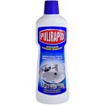 4 ks | 4 | 0.00 | 0.00 | 0.00 | 0.00
4 ) Tekutý čisticí a dezinfekční prostředek s vůní jarních květin Domestos Pink Fresh 750 ml. | 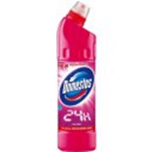 4 ks | 4 | 0.00 | 0.00 | 0.00 | 0.00
5) Osvěžovač vzduchu, objem 300 ml., (pouze vůně Japonská zahrada), výrobce S.C.Johnson, Brise, (Brise osvěžovač vzduchu) | 4 ks | 4 | 0.00 | 0.00 | 0.00 | 0.00
6) Houba na nádobí velká profilovaná tvarovaná rozměry cca 9x6,5x4 cm, největší strana opatřená hrubým povrchem pro důkladné mytí, v balení 10 ks | 3 balení | 3 | 0.00 | 0.00 | 0.00 | 0.00
7) Kartáček na ruce žehlička 8 cm | 4 ks | 4 | 0.00 | 0.00 | 0.00 | 0.00
8) Toaletní papír 3-vrstvý tissue Harmony Professional 250 útržků [8 ks v balení] (H4380) | 10 balení | 10 | 0.00 | 0.00 | 0.00 | 0.00
9) Pevné LDPE pytle na odpad rolované 120 l, 70 x 110 cm, 80 μm,modré, 15 ks v roli | 2 role | 2 | 0.00 | 0.00 | 0.00 | 0.00
10) Biolit uni 007 sprej proti létajícímu hmyzu 400 ml. | 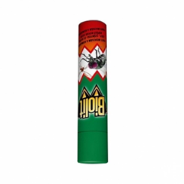 2 ks | 2 | 0.00 | 0.00 | 0.00 | 0.00
11) Kuchyňské utěrky Paloma Natura - role, dvouvrstvé, recykl, 11,5 m, 50 útržků, v balení 2 role. | 4 balení | 4 | 0.00 | 0.00 | 0.00 | 0.00
12) Fixinela WC čistič 500 ml. | 2 ks | 2 | 0.00 | 0.00 | 0.00 | 0.00
13) Bref Perfume Switch v balení 2x50g Marine Kuličky | 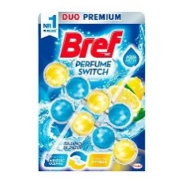 5 balení | 5 | 0.00 | 0.00 | 0.00 | 0.00
14) Hadr na podlahu, rozměr 60x90 cm protkaný, 280g/m2 | 5 ks | 5 | 0.00 | 0.00 | 0.00 | 0.00
15) Spontex super absorbční víceúčelový hadřík, v balení 10 ks | 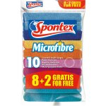 2 balení | 2 | 0.00 | 0.00 | 0.00 | 0.00
Celkem |  |  |  |  | 0.00 | 0.00

